7
GCVP1002 版本号：A/1 编号：
零件检验报告
供应商名称 |  | 北京光华荣昌汽车部件有限公司 | 零件号/版本 |  | 9900232474/001
零件生产日期 |  | 2024.12.25 | 零件名称 |  | 乘客单人座椅总成
序号 | 项目 | （图纸要求） 尺寸/特性 | 检验记录 |  |  |  |  | OK | NOT OK
外观
1 | 护面总成应缝合牢固，缝合部位不允许有漏线、开缝、脱线；座椅装配护面总成后，表面应挺括、饱满、整洁、不应有变形、变色、起皱、外漏线头、脱色、污迹、破损及划伤；所有缝合处用不低于30N的线缝合，针距3mm-5mm；座椅的外表面和内部不应存在危及乘客安全的尖锐突出物；所有金属件外漏部份不得出现掉漆、锈蚀等明显缺陷。 |  | OK | OK | OK | OK | OK | OK
2 | 座椅总成各部件装配应正确、完成、牢固、可靠； |  | OK | OK | OK | OK | OK | OK
3 | 金属件及金属骨架应进行防腐防锈处理，表面涂层均匀、无掉漆、气泡、划伤、锈斑和堆积流痕；外表面不允许有危害乘客安全局部凸起、尖棱、毛刺等突出物； |  | OK | OK | OK | OK | OK | OK
4 | 座椅面料应避免色差，无皱折、异味并具有良好的强度、耐磨性能、透气性和抗静电性。 |  | OK | OK | OK | OK | OK | OK
5 | 座椅总成的坐垫缝制线条与靠背缝制线条对齐，相差不大于4mm； |  | 3 | 2 | 2 | 3 | 4 | OK
6 | 座椅靠背、座垫需要塑料防尘袋包严以防污垢 |  | OK | OK | OK | OK | OK | OK
7 | 头枕带远程品牌标识 |  | 带标识 | 带标识 | 带标识 | 带标识 | 带标识 | OK
标识
1 | 永久性标识和条形码应完整、正确、清晰和牢固。在寿命期内标识应完好、清晰可辨 |  | OK | OK | OK | OK | OK | OK
尺寸(对应图示区气泡图)
1 | 594±10 |  | 594 | 596 | 596 | 595 | 596 | OK
2 | 1278±10 |  | 1280 | 1281 | 1283 | 1282 | 1282 | OK
3 | 565±10 |  | 567 | 567 | 568 | 568 | 569 | OK
4 | 521±10 |  | 521 | 520 | 523 | 523 | 524 | OK
5 | 505±10 |  | 506 | 506 | 507 | 508 | 507 | OK
6 | 230±0.5 |  | 检具OK | 检具OK | 检具OK | 检具OK | 检具OK | OK
7 | 483±0.5 |  | 检具OK | 检具OK | 检具OK | 检具OK | 检具OK | OK
8 | 270±0.5 |  | 检具OK | 检具OK | 检具OK | 检具OK | 检具OK | OK
9 | 120±0.5 |  | 检具OK | 检具OK | 检具OK | 检具OK | 检具OK | OK
9 | 0.5±0.2 |  | 0.5 | 0.6 | 0.6 | 0.5 | 0.5 | OK
重量
1 | 58500g±5% |  | 见工装样件定额提交结果 |  |  |  |  | OK
功能
1-1 | 座椅气管要求无漏接现象，插接牢固，不得出现漏气现象、憋气缺陷，过孔必须有防护措施以保护气管 |  | OK | OK | OK | OK | OK | OK
1-2 | 座椅气密性要求：1MPa气路压力下，满足5min，压降≤10Kpa |  | OK | OK | OK | OK | OK | OK
1-3 | 座椅装配好后，靠背调节、高、斜度调节、水平调节应灵活可靠、不能有干涉现象；座椅应牢固可靠，不存在晃动量大等问题； |  | OK | OK | OK | OK | OK | OK
1-4 | 座椅在乘坐和行驶过程中无异常声音； |  | OK | OK | OK | OK | OK | OK
1-5 | 扶手、腰托支撑、座椅高度、速降调节、靠背坐垫角度等功能正常，操作过程应灵活可靠，无卡卡滞、干涉、不允许有异常晃荡、松动、噪音等现象发生； |  | OK | OK | OK | OK | OK | OK
1-6 | 滑轨应能保证同步锁止；滑轨钢珠运动区域内涂润滑脂；滑轨表面不得有划伤，要求滑轨滑动灵活、可靠、同步，无滑动异响； |  | OK | OK | OK | OK | OK | OK
1-7 | 安全带插锁及卷收器按压正常，灵活，回弹正常（座垫抬升最高位置，回弹正常；座垫抬升最高位置且靠背调到最后位置，回弹正常） |  | OK | OK | OK | OK | OK | OK
1-8 | 副驾驶员座椅SBR功能正常 |  | OK | OK | OK | OK | OK | OK
2 | 扶手翻转力 | ≤49N | 42 | 41 | 41 | 42 | 43 | OK
3 | 速降手柄操作力 | ≤30N | 25 | 25 | 26 | 24 | 24 | OK
4 | 阻尼调节手柄调节力 | ≤49N | 42 | 41 | 41 | 40 | 40 | OK
5 | 倾角调节手柄调节力 | ≤69N | 58 | 57 | 57 | 56 | 58 | OK
6 | 高度调节手柄调节力 | ≤65N | 55 | 54 | 54 | 52 | 53 | OK
7 | 靠背调节手柄操作力 | ≤65N | 56 | 56 | 58 | 51 | 50 | OK
8 | 座深调节手柄操作力 | ≤69N | 50 | 50 | 51 | 52 | 53 | OK
9 | 滑轨调节操作力 | ≤78N | 62 | 61 | 61 | 62 | 63 | OK
10 | 腰托调节操作力 | ≤20N | 17 | 17 | 16 | 18 | 17 | OK
材料
1 | 材料试验 | 见材料试验标准 | 见材料试验报告 |  |  |  |  | OK
3-1
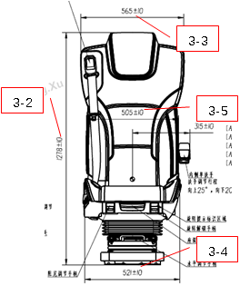 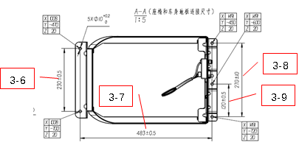 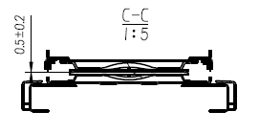 图示:（diagram）

3-10

编制（签字）Authorize: 日期Date: 2023.11.22 |  |  |  | 审核（签字盖章）Check: 日期Date: 2023.11.22
吉利确认（签字）Confirm: 日期Date:

10
GCVP1013 版本： A/3 编号：
工装样件定额提交结果<秘密级>
图纸定义重量 | 58500g |  | 检验规格要求重量范围 | 58500±2750g
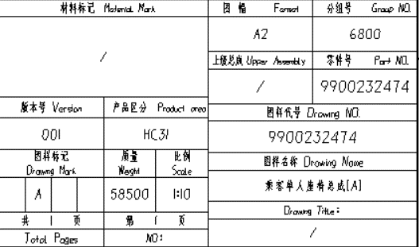 附截图 |  |  | 附截图
实测重量（附照片）

结论：合格
备注：要求供应商把工装样件放置在称重的器具上，并显示实际的称重定额，以照片的形式粘贴在此表中。
编制（签字）Authorize: 日期Date: |  | 审核（签字盖章）Check: 日期Date:

19
GCVP1028 版本：A/1 编号：
法规/CCC认证的证明文件
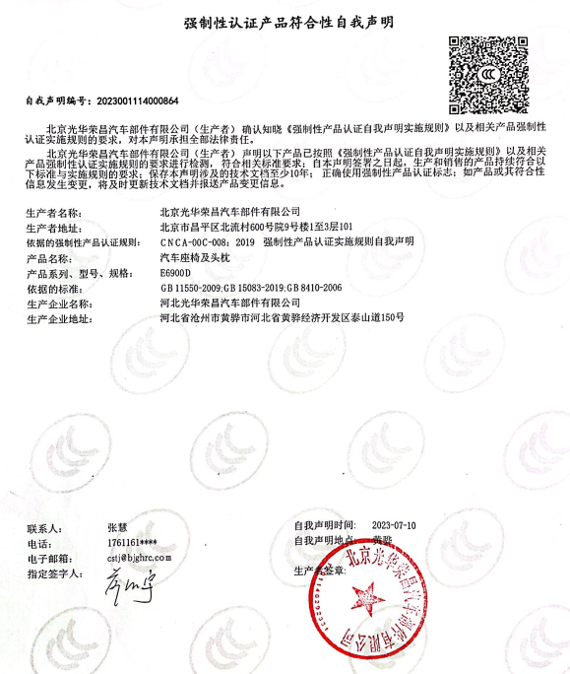 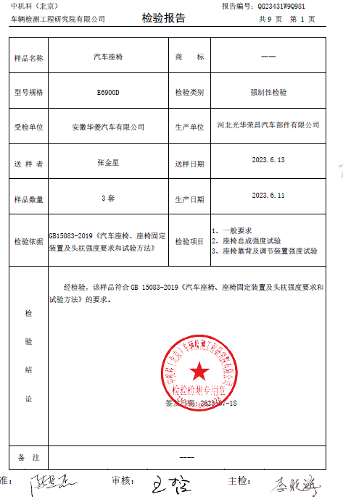 附上相关照片

编制（签字）Authorize: 日期Date: | 审核（签字盖章）Check: 日期Date:

